Sheet1
Default= | 1225

 | Start |  |  |  |  |  |  |  |  | K=1 |  |  |  |  |  |  | K=2 |  |  |  |  |  |  | K=3 |  |  |  |  |  |  | K=4

 |  |  | 500 |  |  |  |  |  |  |  |  | 500 |  |  |  |  |  |  | 500 |  |  |  |  |  |  | 500 |  |  |  |  |  |  | 500
 | 1000 | 3 | 500 | 500 | 500 | 500 | 250 |  |  | 1000 | 3 | 500 | 500 | 500 | 500 | 250 | 1000 | 3 | 500 | 500 | 500 | 500 | 250 | 1000 | 3 | 500 | 500 | 500 | 500 | 250 | 1000 | 3 | 500 | 500 | 500 | 500 | 250
 |  | 2 | 1000 | 1225 | 1225 | 250 |  |  |  |  | 2 | 1000 | 987.5 | 800 | 250 |  |  | 2 | 1000 | 834.375 | 646.875 | 250 |  |  | 2 | 1000 | 757.8125 | 570.3125 | 250 |  |  | 2 | 1000 | 719.53125 | 532.03125 | 250
 |  | 1 | 1000 | 1225 | 1225 | 250 |  |  |  |  | 1 | 1000 | 1037.5 | 850 | 250 |  |  | 1 | 1000 | 884.375 | 696.875 | 250 |  |  | 1 | 1000 | 807.8125 | 620.3125 | 250 |  |  | 1 | 1000 | 769.53125 | 582.03125 | 250
 |  | 0 | 700 | 700 | 700 | 700 |  |  |  |  | 0 | 700 | 700 | 700 | 700 |  |  | 0 | 700 | 700 | 700 | 700 |  |  | 0 | 700 | 700 | 700 | 700 |  |  | 0 | 700 | 700 | 700 | 700
 |  | ^ | 0 | 1 | 2 | 3 |  |  |  |  | ^ | 0 | 1 | 2 | 3 |  |  | ^ | 0 | 1 | 2 | 3 |  |  | ^ | 0 | 1 | 2 | 3 |  |  | ^ | 0 | 1 | 2 | 3
 |  |  | 700 |  |  |  |  |  |  |  |  | 700 |  |  |  |  |  |  | 700 |  |  |  |  |  |  | 700 |  |  |  |  |  |  | 700
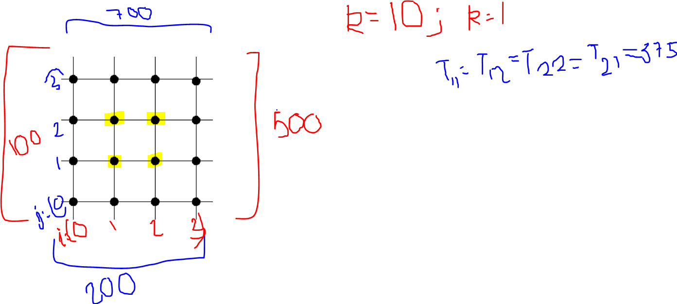
 | k=0 | k=1 | k=2 | k=3 | k=4 | k=5 | k=6 | k=7 | k=8 | k=9 | k=10 | k=11 | k=12 | k=13 | k=14
T(1,1) | 1225 | 1037.5 | 884.375 | 807.8125 | 769.53125 | 750.390625 | 745.60546875 | 736.03515625 | 734.83886719 | 732.44628906 | 732.1472168 | 731.54907227 | 731.54907227 | 731.39953613 | 731.31542206
T(1,2) | 1225 | 987.5 | 834.375 | 757.8125 | 719.53125 | 700.390625 | 690.8203125 | 688.42773438 | 683.64257812 | 683.04443359 | 681.84814453 | 681.6986084 | 681.6986084 | 681.38084412 | 681.32476807
T(2,1) | 1225 | 850 | 696.875 | 620.3125 | 582.03125 | 562.890625 | 553.3203125 | 550.92773438 | 546.14257812 | 545.54443359 | 544.34814453 | 544.1986084 | 543.89953613 | 543.88084412 | 543.82476807
T(2,2) | 1225 | 800 | 646.875 | 570.3125 | 532.03125 | 512.890625 | 508.10546875 | 498.53515625 | 497.33886719 | 494.94628906 | 494.6472168 | 494.04907227 | 493.9743042 | 493.89953613 | 493.81542206

 | K=5 |  |  |  |  |  |  |  |  | K=6 |  |  |  |  |  |  | K=7 |  |  |  |  |  |  | K=8 |  |  |  |  |  |  | K=9

 |  |  | 500 |  |  |  |  |  |  |  |  | 500 |  |  |  |  |  |  | 500 |  |  |  |  |  |  | 500 |  |  |  |  |  |  | 500
 | 1000 | 3 | 500 | 500 | 500 | 500 | 250 |  |  | 1000 | 3 | 500 | 500 | 500 | 500 | 250 | 1000 | 3 | 500 | 500 | 500 | 500 | 250 | 1000 | 3 | 500 | 500 | 500 | 500 | 250 | 1000 | 3 | 500 | 500 | 500 | 500 | 250
 |  | 2 | 1000 | 700.390625 | 512.890625 | 250 |  |  |  |  | 2 | 1000 | 690.8203125 | 508.10546875 | 250 |  |  | 2 | 1000 | 688.42773438 | 498.53515625 | 250 |  |  | 2 | 1000 | 683.64257812 | 497.33886719 | 250 |  |  | 2 | 1000 | 683.04443359 | 494.94628906 | 250
 |  | 1 | 1000 | 750.390625 | 582.03125 | 250 |  |  |  |  | 1 | 1000 | 745.60546875 | 553.3203125 | 250 |  |  | 1 | 1000 | 736.03515625 | 550.92773438 | 250 |  |  | 1 | 1000 | 734.83886719 | 546.14257812 | 250 |  |  | 1 | 1000 | 732.44628906 | 545.54443359 | 250
 |  | 0 | 700 | 700 | 700 | 700 |  |  |  |  | 0 | 700 | 700 | 700 | 700 |  |  | 0 | 700 | 700 | 700 | 700 |  |  | 0 | 700 | 700 | 700 | 700 |  |  | 0 | 700 | 700 | 700 | 700
 |  | ^ | 0 | 1 | 2 | 3 |  |  |  |  | ^ | 0 | 1 | 2 | 3 |  |  | ^ | 0 | 1 | 2 | 3 |  |  | ^ | 0 | 1 | 2 | 3 |  |  | ^ | 0 | 1 | 2 | 3
 |  |  | 700 |  |  |  |  |  |  |  |  | 700 |  |  |  |  |  |  | 700 |  |  |  |  |  |  | 700 |  |  |  |  |  |  | 700

 | K=10 |  |  |  |  |  |  |  |  | K=11 |  |  |  |  |  |  | K=12 |  |  |  |  |  |  | K=13 |  |  |  |  |  |  | K=14

 |  |  | 500 |  |  |  |  |  |  |  |  | 500 |  |  |  |  |  |  | 500 |  |  |  |  |  |  | 500 |  |  |  |  |  |  | 500
 | 1000 | 3 | 500 | 500 | 500 | 500 | 250 |  |  | 1000 | 3 | 500 | 500 | 500 | 500 | 250 | 1000 | 3 | 500 | 500 | 500 | 500 | 250 | 1000 | 3 | 500 | 500 | 500 | 500 | 250 | 1000 | 3 | 500 | 500 | 500 | 500 | 250
 |  | 2 | 1000 | 681.84814453 | 494.6472168 | 250 |  |  |  |  | 2 | 1000 | 681.6986084 | 494.04907227 | 250 |  |  | 2 | 1000 | 681.6986084 | 493.9743042 | 250 |  |  | 2 | 1000 | 681.38084412 | 493.89953613 | 250 |  |  | 2 | 1000 | 681.32476807 | 493.81542206 | 250
 |  | 1 | 1000 | 732.1472168 | 544.34814453 | 250 |  |  |  |  | 1 | 1000 | 731.54907227 | 544.1986084 | 250 |  |  | 1 | 1000 | 731.54907227 | 543.89953613 | 250 |  |  | 1 | 1000 | 731.39953613 | 543.88084412 | 250 |  |  | 1 | 1000 | 731.31542206 | 543.82476807 | 250
 |  | 0 | 700 | 700 | 700 | 700 |  |  |  |  | 0 | 700 | 700 | 700 | 700 |  |  | 0 | 700 | 700 | 700 | 700 |  |  | 0 | 700 | 700 | 700 | 700 |  |  | 0 | 700 | 700 | 700 | 700
 |  | ^ | 0 | 1 | 2 | 3 |  |  |  |  | ^ | 0 | 1 | 2 | 3 |  |  | ^ | 0 | 1 | 2 | 3 |  |  | ^ | 0 | 1 | 2 | 3 |  |  | ^ | 0 | 1 | 2 | 3
 |  |  | 700 |  |  |  |  |  |  |  |  | 700 |  |  |  |  |  |  | 700 |  |  |  |  |  |  | 700 |  |  |  |  |  |  | 700

k=14

